1.1
voltar à página inicial |  |  |  | 1 - FORMULÁRIOS
 | S | N | NA
 | x |  |  | 1.1 A sequência de tabulação entre campos segue a sequência de preenchimento
 |  |  |  | A ordem de tabulação por entre os campos deve corresponder à sequência normal de preenchimento do formulário.

 | Listagem de evidências
 |  |  |  |  | Notas:
 | 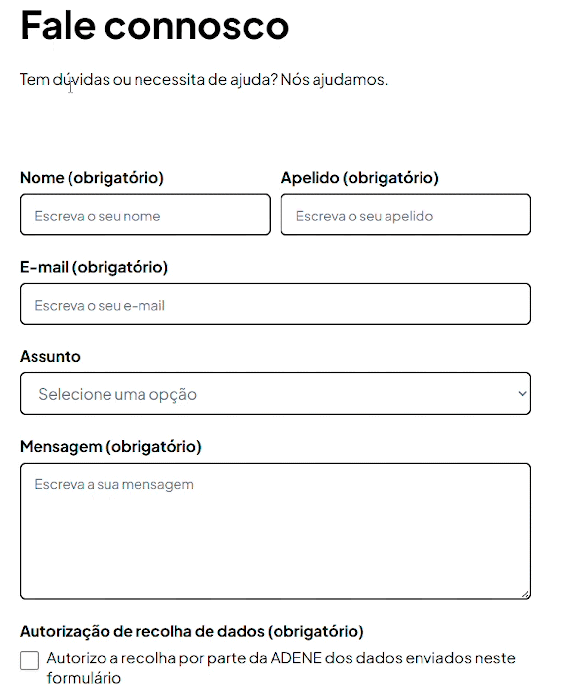 |  |  |  | Navegando pelo teclado nos formários do site, a sequencia de navegação entre os campos está correta e logica no preenchimento dos mesmos.

 | Notas de preenchimento:
 | - Coloque aqui imagens, printscreens ilustrativos, coloque sempre o endereço das páginas de onde retirar as imagens com exemplos ilustrativos.
 | - As imagens e as notas não estão limitadas aos campos a amarelo.
 | - Nas restantes folhas internas, estas instruções já não existem mas aplicam-se igualmente.

2.1
voltar à página inicial |  |  |  | 2 - CAMPOS
 | S | N | NA
 | x |  |  | 2.1 O tamanho dos campos deve refletir o tamanho previsível dos dados
 |  |  |  | O tamanho dos campos deve refletir o tamanho previsível para a entrada dos dados. Por exemplo, um campo para telefone deve ter a largura estritamente necessária para conter todos os dígitos. Nem mais nem menos.

 | Listagem de evidências
 |  |  |  |  | Notas:
 | 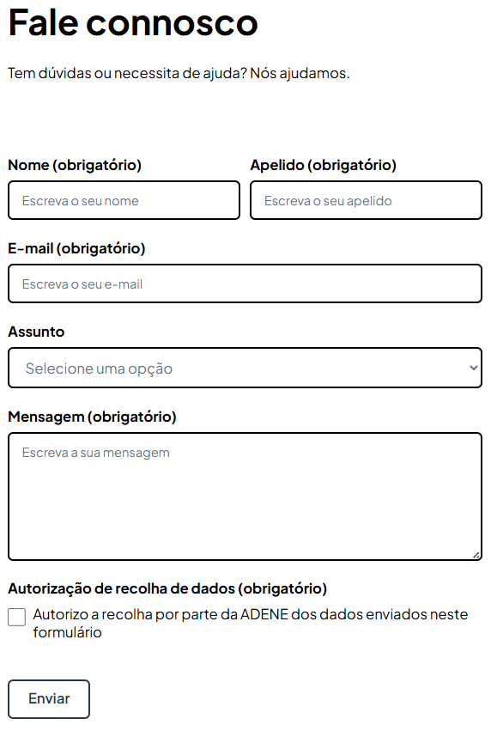 |  |  |  | No formulário de contactos, por exemplo, conseguimos ver que o tamanho dos campos de Nome a Apelido, são mais curto, ums vez que irão receber uma palavra apenas. Enquanto o email, já se espera um espaço maior para um endereço email. E por fim o espaço de mensagem também é maior prevendo um numero superior de caracteres nesses espaço.

2.2
voltar à página inicial |  |  |  | 2 - CAMPOS
 | S | N | NA
 | x |  |  | 2.2 É usada revelação progressiva em vez de campos inativos
 |  |  |  | Em vez de mostrar campos inativos, o formulário deve esconder os campos dependentes do campo-chave sempre que este não tenha sido ativado. Ao ativar o campo-chave são exibidos os campos que dependem da condição nele definida.

 | Listagem de evidências
 |  |  |  |  | Notas:
 | 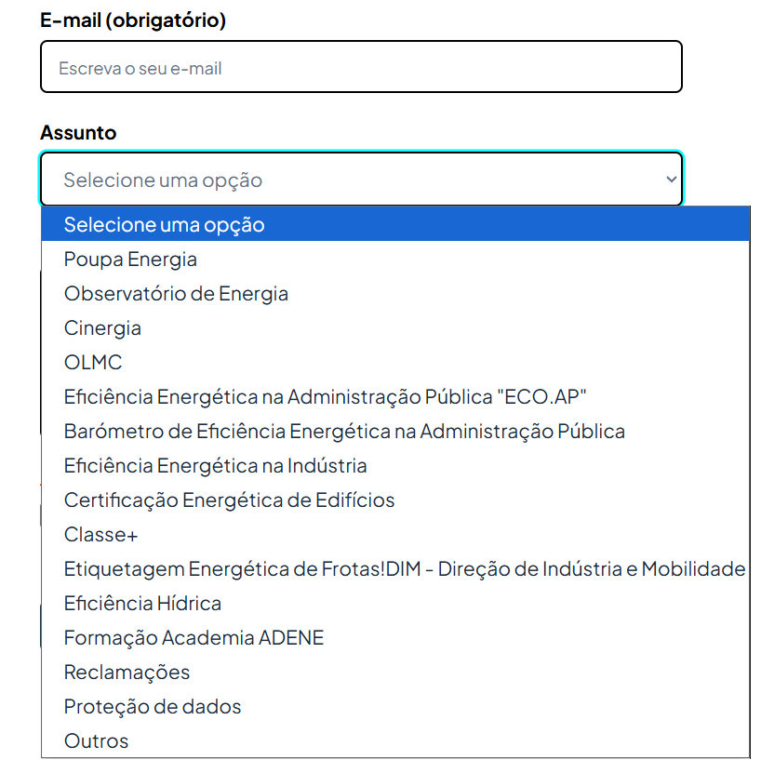 |  |  |  | No campo "Assunto" podemos verificar que as variadas opções estão ocultas e quando selecionado, abre um conjunto de opções possiveis de escolha.

3.2
voltar à página inicial |  |  |  | 3 - RESPOSTA
 | S | N | NA
 | x |  |  | 3.2 Deve ser confirmado o sucesso da transação/envio de informação
 |  |  |  | O sucesso de uma transação deve ser claramente comunicado ao utilizador através de uma mensagem de confirmação.

 | Listagem de evidências
 |  |  |  |  | Notas:
 | 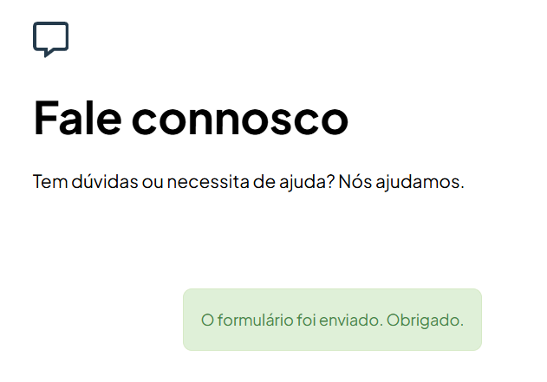 |  |  |  | Na evidência ao lado podemos ver a mensagem de sucesso do envio do formulário.

4.1
voltar à página inicial |  |  |  | 4 - ERROS
 | S | N | NA
 | x |  |  | 4.1 A informação já introduzida deve poder ser corrigida a qualquer momento
 |  |  |  | Toda a informação já transmitida pelo utilizador numa sessão pode ser corrigida, em qualquer momento, antes da transação ser finalizada.

 | Listagem de evidências
 |  |  |  |  | Notas:
 | 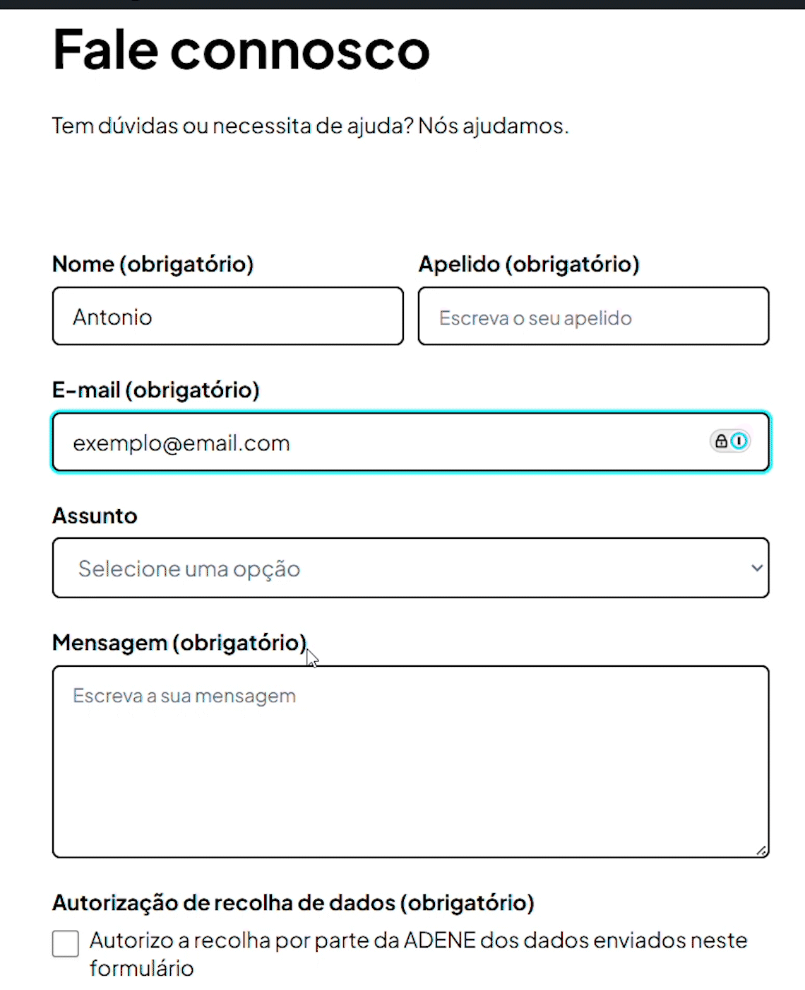 |  |  |  | No exemplo ao lado, podemos ver que é possivel editar ou corrigir a informação colocada previamente, antes do formulário ser submetido/enviado

4.3
voltar à página inicial |  |  |  | 4 - ERROS
 | S | N | NA
 | x |  |  | 4.3 As mensagens de erro são claramente identificadas junto aos campos de origem
 |  |  |  | As mensagens de erro devem ser apresentadas claramente associadas aos campos a que dizem respeito. Isto não invalida a necessidade de as apresentar numa lista sumário. Esta última técnica é particularmente útil em páginas longas.

 | Listagem de evidências
 |  |  |  |  | Notas:
 | 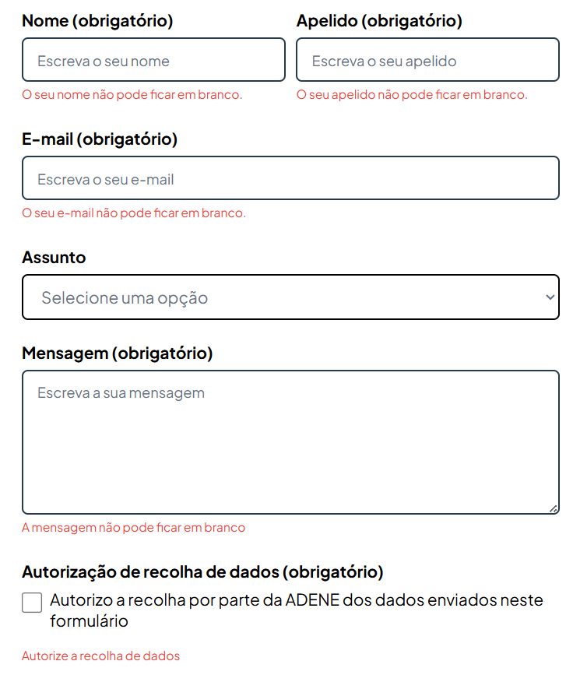 |  |  |  | Conforme o exemplo ao lado, podemos verificar que cada mensagem de erro está logo abaixo do respetivo campo, com indicações sobre o erro.

